はじめに
はじめに

調査票を簡単に入力していただけるよう、このExcelファイルにはマクロが組み込まれております。 Excelのマクロが実行可能でないと調査票は表示されないようになっております。
入力シートが表示されていない場合は、下記の「Excelの設定確認」を参考に設定を行ってください。 表示されているスクリーンショットは Excel 2021 のものですが、他のバージョン（Excel 2007～2024、Microsoft 365 デスクトップ版、JUST Calc等）でもほぼ同様です。（お使いのOSおよびExcelのバージョンにより、表示されるウィンドウ・メッセージ等が少々異なる場合があります。）
また、下図のような赤色で警告メッセージが表示されている場合は、「Excelファイルを開くとき④」を参考に設定を行ってください。この設定を行う場合はこのファイルを閉じて作業する必要があります。

セル入力の時に入力項目の説明をポップアップ表示させない
昨年度の調査票データを取り込む...
この調査票の入力補助機能について
一部のセルでは入力のときに説明がポップアップ表示されますが、次のボタンで表示・非表示を変えられます。
過去の調査票のExcelデータ、または送信用TTKデータを取り込むことで、会社名や住所、回答などの入力を一部省略することができます。なお、データを取り込むと、すでに入力済みのものはすべて上書きされます。 下のボタンを押して、有効な調査票データ（Excelまたは送信用TTK）を指定してください。

Excelの設定確認 ※この手順は1度行うだけで完了します
≪Office 2010～2024の場合≫ | ≪Office 2007の場合≫
①Excelを起動し、[ファイル]タブをクリックします。 | ①Excelを起動し、[Officeボタン]→[Excel のオプション]の順にクリックします。 ※そのまま③へ進みます
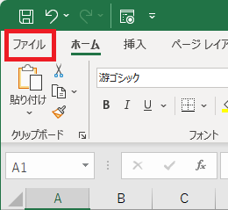
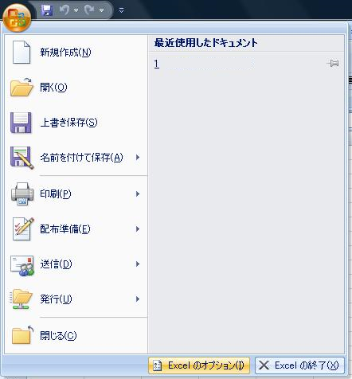

②[オプション]をクリックします
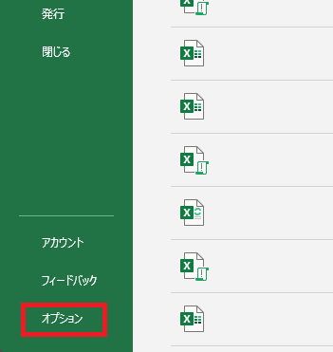

③[Excelのオプション]ウィンドウが表示されますので、[トラストセンター]→[トラストセンターの設定]、 または[セキュリティ センター]→[セキュリティ センターの設定]の順にクリックします。
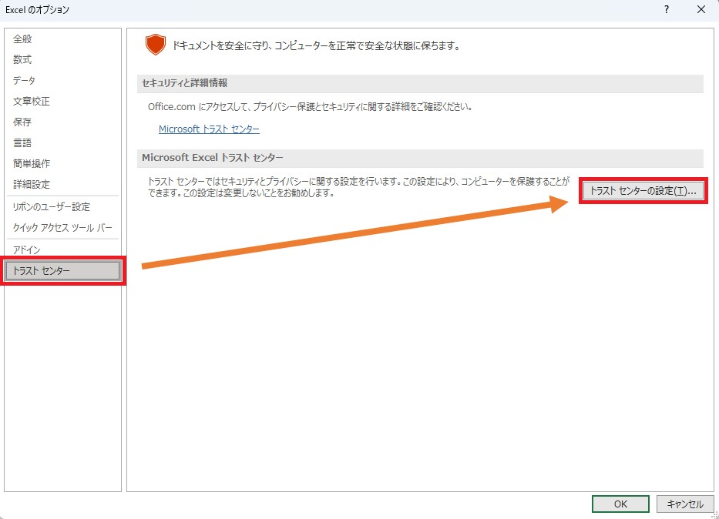

④[トラストセンター]、または[セキュリティ センター]ウィンドウが表示されますので、[マクロの設定]をクリックし、 [警告して、VBA マクロを無効にする]、または[警告を表示してすべてのマクロを無効にする]にチェックが入っている場合は[OK]をクリックします。 チェックが入っていない場合は [警告して、VBA マクロを無効にする]、または[警告を表示してすべてのマクロを無効にする]にチェックを入れ、[OK]をクリックします。
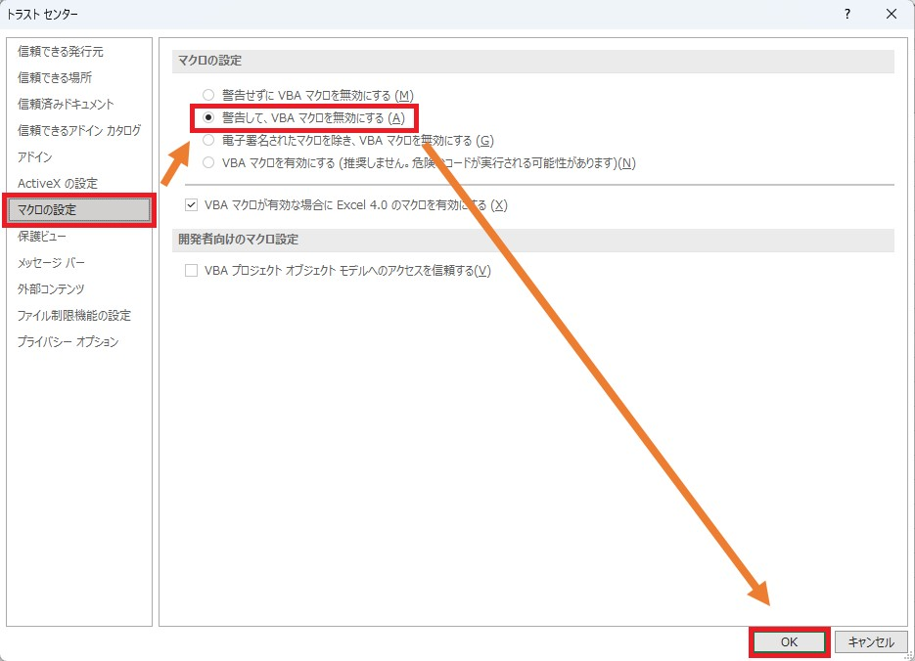

⑤[Excelのオプション]ウィンドウに戻りますので、[OK]をクリックし、Excelを終了します。

Excelファイルを開くとき①（マクロのブロック解除）
下図のような警告メッセージが表示されている場合、ブロックの解除を行う必要があります。

以下の手順に従って、ブロックの解除を行ってください。
①このExcelファイルの保存場所を開きます。
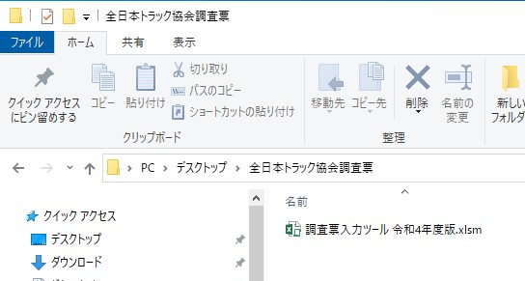

②Excelファイルを右クリックし、表示されるメニューリストの中から[プロパティ]を選択します。
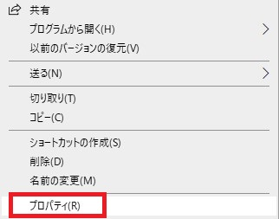

③[全般]タブのセキュリティ項目[許可する]にチェックを入れます。
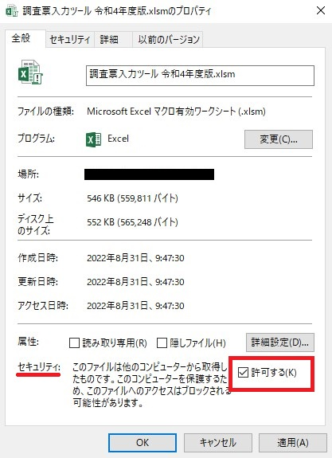

④[適用]→[OK]の順にクリックし、設定は終了です。

Excelファイルを開くとき②（編集許可）
下図のような警告メッセージが表示される場合、[編集を有効にする]をクリックします。
※インターネットや電子メールからダウンロード直後に当Excelファイルを開くと、表示される可能性があります。

Excelファイルを開くとき③（マクロ実行の許可）
下図のような警告メッセージが表示される場合、[コンテンツの有効化]をクリックします。

下図のような警告ウィンドウが表示される場合、[マクロを有効にする]をクリックします。
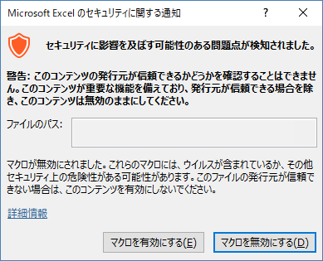

Excelファイルを開くとき④（信頼済みドキュメントの有効化）
下図のような警告ウィンドウが表示される場合、[はい]をクリックします。
※ネットワークドライブ上に保存された当Excelファイルを初めて開くと、表示される可能性があります。」
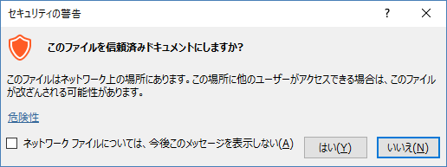

強制的に入力シートを表示する
上記の設定を行っても6つの入力シートが自動的に表示されない場合は、下のボタンをクリックしてください。

Q会社情報
6 | 会社情報のご入力 |  |  | （令和7年度版） | 7年 | 8年 | 6年
 | 区分 |  |  |  | ※不明の場合は空欄でかまいません。 |  |  | 特積 | 一般
NG | 貴社名 |  |  |  |  |  |  | 1 | 2
 | 入力担当者所属
 | 入力担当者氏名
NG | 郵便番号 |  | －
NG | 住所 |  |  |  |  |  |  | 北海道 | 青森県 | 岩手県 | 宮城県 | 秋田県 | 山形県 | 福島県 | 茨城県 | 栃木県 | 群馬県 | 埼玉県 | 千葉県 | 東京都 | 神奈川県 | 新潟県 | 富山県 | 石川県 | 福井県 | 山梨県 | 長野県 | 岐阜県 | 静岡県 | 愛知県 | 三重県 | 滋賀県 | 京都府 | 大阪府 | 兵庫県 | 奈良県 | 和歌山県 | 鳥取県 | 島根県 | 岡山県 | 広島県 | 山口県 | 徳島県 | 香川県 | 愛媛県 | 高知県 | 福岡県 | 佐賀県 | 長崎県 | 熊本県 | 大分県 | 宮崎県 | 鹿児島県 | 沖縄県
NG |  |  |  |  |  |  |  | 1 | 2 | 3 | 4 | 5 | 6 | 7 | 8 | 9 | 10 | 11 | 12 | 13 | 14 | 15 | 16 | 17 | 18 | 19 | 20 | 21 | 22 | 23 | 24 | 25 | 26 | 27 | 28 | 29 | 30 | 31 | 32 | 33 | 34 | 35 | 36 | 37 | 38 | 39 | 40 | 41 | 42 | 43 | 44 | 45 | 46 | 47
 | 電話
 | FAX
NG | 令和7年7月末の 総従業員数
NG | 保有車両数 |  |  |  |  | 協会記入欄
 | ※本調査に関する個人情報は、入力された内容の確認及び報告書の発送に使用させていただきます。 その他の用途に使用することはありません。

 |  | すべて入力いただけましたら、下のボタンをクリックして送信用データを作成してください。
 |  | 記入漏れや間違いがある場合はエラーが表示されデータの作成ができません。
送信用調査票データを作成する
 |  | 作成していただいたファイルは chosa@nikka-net.or.jp 宛のメールに添付して送信をお願い致します。
 |  | なお、調査票データのご提出は、令和8年1月20日（火）まで となっております。
 |  | メール送信画面を表示するには下のリンクをクリックしてください。
 |  | chosa@nikka-net.or.jp

 | 本調査は、トラック運送業界の現状を正確に把握するための調査であり、個々の情報を行政当局等外部に情報提供することは一切ありません。
 | この業務は日本貨物運送協同組合連合会に委託して実施しております。

 | 本調査による報告書が完成しましたら貴社宛にお送り致します。
 | ご協力ありがとうございました。
 | 公益社団法人 全日本トラック協会
 | 日本貨物運送協同組合連合会

 | この調査についてのお問い合わせ先
 | ・調査の趣旨について： 公益社団法人 全日本トラック協会 企画部（電話 03-3354-1037）
 | ・調査の内容、この入力ツールの操作方法等について： 日本貨物運送協同組合連合会 総務部（電話 03-3355-2031）
 | ＜受付時間： 平日（月～金） 9:00～17:00＞

